상품제안서
드리쎄 매직무광머그415ml | 상품코드: F21191

 |  |  |  |  |  |  | 02-412-0044 | www.easy1.co.kr
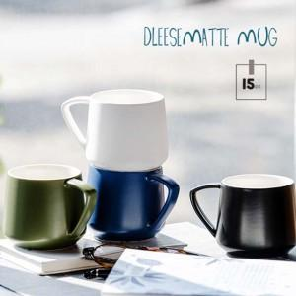

【상세/제작정보】 | <p>* 실크스크린인쇄 100개이상 단면 무료</p><p>* 열전사인쇄 가능 별도 문의 바랍니다.</p><p>* 배송비- 한박스/40개 4000원별도</p>

【인쇄/포장옵션】 | 실크, 컬러필름인쇄 / 포장불가능

【공급단가】 | 수량 | 100~ | 300~ | 500~ | 1,000~ | 3,000~
*VAT별도 | 단가 | 4,150원 | 3,960원 | 3,870원 | 3,800원 | 3,730원

【상품 URL】 | https://dev.easy1.co.kr:443/src/goods_detail.php?gdno=21191

